상품제안서
[국내생산] 심플라이프 믹스매치 링크 카드지갑(슬림) | 상품코드: F25264

 |  |  |  |  |  |  | 02-412-0044 | www.easy1.co.kr
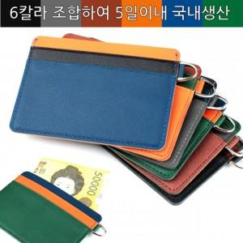

【상세/제작정보】 | * 본상품은 발주시 주문 제작되는 상품으로 상단,중단,하단의 컬러를 알려주시기 바랍니다.* (총6칼라로 제작하며 216가지 조합이 가능합니다.)

【인쇄/포장옵션】 | 불박 / 포장지포장

【공급단가】 | 수량 | 100~ | 300~ | 500~ | 1,000~ | 3,000~
*VAT별도 | 단가 | 5,940원 | 5,720원 | 5,500원 | 5,280원 | 5,140원

【상품 URL】 | http://www.easy1.co.kr/src/goods_detail.php?gdno=25264

